操作手順
...
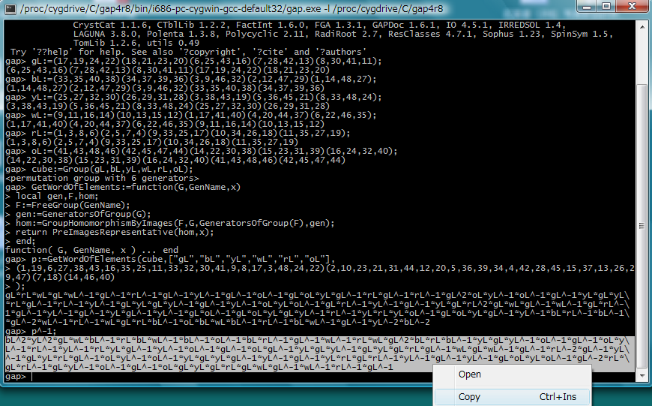
...

番号付け
これはG面の左がWで右がYの場合のキューブに対応するシート |  |  |  |  |  |  |  |  |  |  |  | 番号付けの結果
 |  |  | 赤 | 白 | 白 |  |  |  |  |  | なし |  |  |  | 3 | 12 | 9
 |  |  | 赤 | R | 赤 |  |  |  |  |  |  |  |  |  | 2 | R | 5
 |  |  | 青 | 赤 | 赤 |  |  |  |  |  |  |  |  |  | 40 | 7 | 8
青 | 青 | 橙 | 白 | 緑 | 緑 | 黄 | 黄 | 赤 | 青 | 青 | 黄 | 33 | 34 | 46 | 14 | 18 | 19 | 25
赤 | W | 白 | 緑 | G | 緑 | 黄 | Y | 黄 | 青 | B | 白 | 4 | W | 13 | 20 | G | 21 | 28
赤 | 白 | 白 | 緑 | 緑 | 緑 | 黄 | 黄 | 黄 | 青 | 青 | 白 | 6 | 15 | 16 | 22 | 23 | 24 | 30
 |  |  | 橙 | 橙 | 橙 |  |  |  |  |  |  |  |  |  | 41 | 42 | 43
 |  |  | 橙 | O | 橙 |  |  |  |  |  |  |  |  |  | 44 | O | 45
 |  |  | 緑 | 橙 | 橙 |  |  |  |  |  |  |  |  |  | 17 | 47 | 48
上のマスの色をプルダウンで変更してください。
右図の数字がすべて表示されればOKです。
完了後は右の「色データのコピー」を押してください
色データのクリア
色データのコピー
 | 面色 | 隣１ | 隣２ | 合体 | 数
 | 赤 | 青 | 白 | 赤青白 | 1 |  |  |  |  |  |  | 重複チェック
 | 赤 | 白 | 青 | 赤白青 | 1 |  |  |  |  |  |  | 1 | 1
 | 赤 | 青 | なし | 赤青なし | 2 |  |  |  |  |  |  | 2 | 1
 | 赤 | 青 | 黄 | 赤青黄 | 3 |  |  |  |  |  |  | 3 | 1
 | 赤 | 黄 | 青 | 赤黄青 | 3 |  |  |  |  |  |  | 4 | 1
 | 赤 | 白 | なし | 赤白なし | 4 |  |  |  |  |  |  | 5 | 1
 | 赤 | 黄 | なし | 赤黄なし | 5 |  |  |  |  |  |  | 6 | 1
 | 赤 | 緑 | 白 | 赤緑白 | 6 |  |  |  |  |  |  | 7 | 1
 | 赤 | 白 | 緑 | 赤白緑 | 6 |  |  |  |  |  |  | 8 | 1
...

Sheet1
 |  |  |  |  |  |  |  |  |  |  |  |  |  |  |  |  |  |  |  |  |  |  |  | 位置 | 数 | ↓使用しないは×
 |  |  |  |  |  |  |  |  |  |  |  |  |  |  |  |  |  |  |  |  |  |  |  | 1 | 1 | × | 1 | 100
 |  |  |  |  |  |  |  |  |  |  |  |  |  |  |  |  |  |  |  |  |  |  |  | 2 | 2 | × | 2 | 100
全クリア
初期状態
 |  |  | 6 | 7 | 8 |  |  |  |  |  |  |  |  |  | 6 | 7 | 8 |  |  |  |  |  |  | 3 | 3 | × | 3 | 100
9 | 10 | 11 | 17 | 18 | 19 | 25 | 26 | 27 | 33 | 34 | 35 | 9 | 10 | 11 | 17 | 18 | 19 | 25 | 26 | 27 | 33 | 34 | 35 | 4 | 4 | × | 4 | 100
Ｒ面左回転
Ｒ面右回転
12 | W | 13 | 20 | G | 21 | 28 | Y | 29 | 36 | B | 37 | 12 | W | 13 | 20 | G | 21 | 28 | Y | 29 | 36 | B | 37 | 5 | 5 | × | 5 | 100
G面左回転
G面右回転
14 | 15 | 16 | 22 | 23 | 24 | 30 | 31 | 32 | 38 | 39 | 40 | 14 | 15 | 16 | 22 | 23 | 24 | 30 | 31 | 32 | 38 | 39 | 40 | 6 | 6 | × | 6 | 100
Ｏ面左回転
Ｏ面右回転
 |  |  | 41 | 42 | 43 |  |  |  |  |  |  |  |  |  | 41 | 42 | 43 |  |  |  |  |  |  | 7 | 7 | × | 7 | 100
Ｗ面左回転
Ｗ面右回転
 |  |  | 44 | O | 45 |  |  |  |  |  |  |  |  |  | 44 | O | 45 |  |  |  |  |  |  | 8 | 8 | × | 8 | 100
Ｙ面左回転
Ｙ面右回転
 |  |  | 46 | 47 | 48 |  |  |  |  |  |  |  |  |  | 46 | 47 | 48 |  |  |  |  |  |  | 9 | 9 | × | 9 | 100
 |  |  |  |  |  |  |  |  |  |  |  |  |  |  |  |  |  |  |  |  |  |  |  | 10 | 10 | × | 10 | 100
Ｂ面左回転
Ｂ面右回転
 |  |  |  |  |  |  |  |  |  |  |  |  |  |  |  |  |  |  |  |  |  |  |  | 11 | 11 | × | 11 | 100
解法手順の作成 |  |  |  |  |  |  |  |  |  |  |  |  |  |  |  |  |  |  |  |  |  |  |  | 12 | 12 | × | 12 | 100
巡回置換生成
GAP起動
完成手順の作成
復元開始
 |  |  |  |  |  |  |  |  |  |  |  |  |  |  |  |  |  |  |  |  |  |  |  | 13 | 13 | × | 13 | 100
 |  |  |  |  |  |  |  |  |  |  |  |  |  |  |  |  |  |  |  |  |  |  |  | 14 | 14 | × | 14 | 100
スピード復元
 |  |  |  |  |  |  | bL^-1*rL*bL*rL^-1 |  |  |  |  |  |  |  |  |  |  |  |  |  |  |  |  | 15 | 15 | × | 15 | 100
 |  |  |  |  |  |  | ↑GAPのp^-1の解を貼りつける |  |  |  |  |  |  |  |  |  |  |  |  |  |  |  |  | 16 | 16 | × | 16 | 100
操作回数 |  | 4 | 操作 | B面右回転 |  |  |  |  |  |  |  |  |  |  |  |  |  |  |  |  |  |  |  | 17 | 17 | × | 17 | 100
操作記録クリア
操作の記録 |  |  |  |  |  |  |  |  |  |  |  |  |  |  |  |  |  |  |  |  |  |  |  | 18 | 18 | × | 18 | 100
1 | R面右回転 |  |  |  |  |  |  |  |  |  |  |  |  |  |  |  |  |  |  |  |  |  |  | 19 | 19 | × | 19 | 100
2 | B面左回転 |  |  |  |  |  |  |  |  |  |  |  |  |  |  |  |  |  |  |  |  |  |  | 20 | 20 | × | 20 | 100
3 | R面左回転 |  |  |  |  |  |  |  |  |  |  |  |  |  |  |  |  |  |  |  |  |  |  | 21 | 21 | × | 21 | 100
4 | B面右回転 |  |  |  |  |  |  |  |  |  |  |  |  |  |  |  |  |  |  |  |  |  |  | 22 | 22 | × | 22 | 100
5 |  |  |  |  |  |  |  |  |  |  |  |  |  |  |  |  |  |  |  |  |  |  |  | 23 | 23 | × | 23 | 100
6
7
8
9
10
11
...

